Forside
KonfliktStatistik 2. kvartal 2022
5. september 2022
Statistik-Nyt

Færre konflikter i 2. kvartal 2022

Antallet af konlikter i 2. kvartal 2022 er faldet i forhold til sidste kvartal. I alt var der 2.289 tabte arbejdsdage som følge af 26 overenskomststridige arbejdsstandsninger. Løn og overenskomstforhold udgør størstedelen af konflikterne. Niveauet for konflikter har generelt været lavt i de senere år.
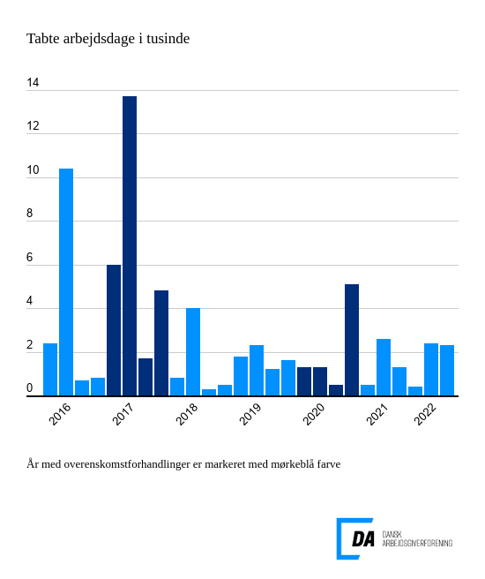

I 2. kvartal 2022 var der 26 overenskomststridige arbejdsstandsninger, der førte til 2.289 tabte arbejdsdage. Arbejdsstandsningerne involverede i gennemsnit 45,7 personer og var af 1,1 dags varighed. Tallene skal ses i lyset af, at konfliktomfanget er faldet i de senere år.. I 1. kvartal 2022 var der en lille stigning i antallet af tabte dage, og i 2. kvartal 2022 ligger antallet fortsat i samme niveau. Der er færre konflikter for et andet kvartal på året. I 2019, som havde det sidste 2. kvartal før coronapandemien, var der 2.335 tabte arbejdsdage.

Løn og overenskomstforhold stod for størstedelen af konflikter
De to hyppigste årsager til konflikter i 2. kvartal 2022 var løn og overenskomstforhold. Konflikter omkring løn og andre betalingsforpligtelser ledte til 16 konflikter og 2125,9 tabte arbejdsdage. Overenskomstforhold ledte til 2 konflikter og 75,4 tabte arbejdsdage. De to konfliktårsager stod samlet for 96 pct. af årets tabte arbejdsdage.
Siden 2. kvartal 2022 er DA gået over til et nyt indberetnignssystem for konflikter. Ændringer forventes ikke til at påvirke de overordnede offentliggørelsesgrupper.

